상품제안서
스퀘어빅체크항공 핸디백담요 | 상품코드: F27976

 |  |  |  | 02-412-0044 | www.easy1.co.kr
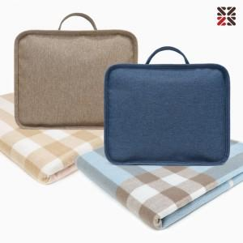

【상세/제작정보】

【인쇄/포장옵션】 | 실크 / 케이스없음

【공급단가】 | 수량 | 1~ | 100~
*VAT별도 | 단가 | 12,600원 | 12,390원

【상품 URL】 | http://www.easy1.co.kr/src/goods_detail.php?gdno=27976

